基本仕様
【強風オールジャンプ】基本仕様

 | ■ ゲームタイトル

 |  | ・強風オールバック
 |  | https://www.youtube.com/watch?v=D6DVTLvOupE

 | ■ 画面イメージ
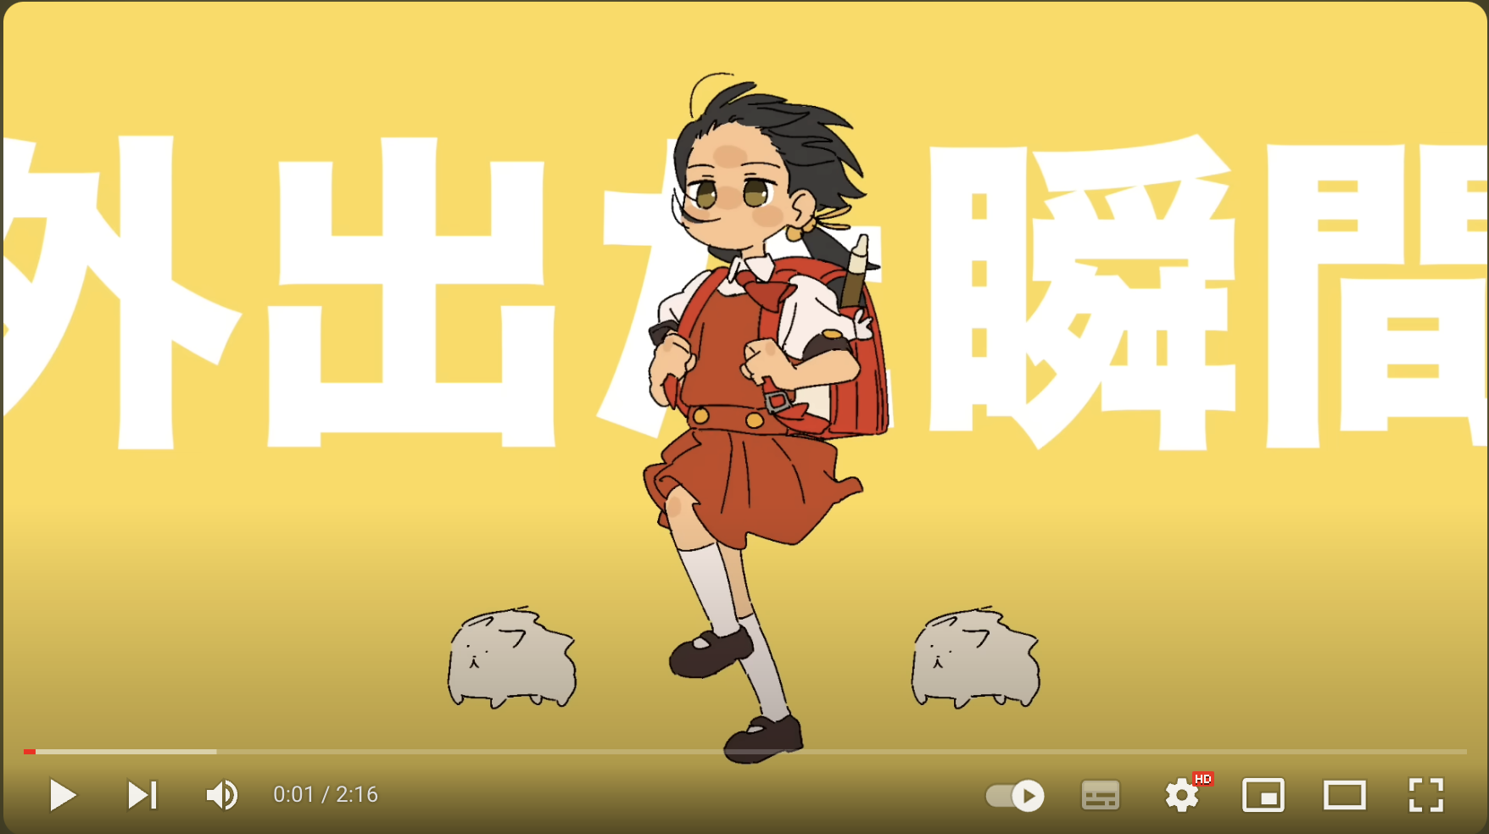

 | ■ ジャンル

 |  | ・ハイパーカジュアルゲーム
 |  | ・障害物回避アクション

 | ■ 対応プラットホーム

 |  | ・Androidのみ

 | ■ 企画意図

 |  | ・学生プログラマーの演習課題としてのゲーム企画
 |  | ・1分程度で終わる簡素な内容で以下の実装項目を満たすものを作成する
 |  |  | ・2Dゲーム
 |  |  | ・残り時間設定
 |  |  | ・シーン遷移
 |  |  | ・HPが0になったらGAME OVER
 |  |  | ・prefabを使ったオブジェクトの自動生成
 |  |  | ・physicsを使ったオブジェクトの設定
 |  |  | ・physicsを使わないオブジェクトの設定
 |  |  | ・2Dオブジェクトのアニメーション
 |  |  | ・エフェクトの入れ込み（仮）

 | ■ ゲーム内容

 |  | 左から右に吹いている強風にのって障害物が飛んでくる。
 |  | キャラクターを操作して障害物から避けるゲーム。
 |  | キャラクターはHPゲージを持っていて、HPが【0】になったらその時点でゲーム終了。
 |  | BGMが終わる【30秒程度】までHPが残っていればゲームクリア。

 |  | ▼ キャラクターのHP
 |  | ・最大値【100】とする

 |  | ▼ キャラクターの操作方法

 |  |  | 操作方法 | 移動内容 | 備考
 |  |  | 画面タップ | ジャンプ | 二段ジャンプは禁止
 |  |  | 左ボタン | 左に【1歩（100pixcel）】移動 | 画面外には出ない
 |  |  | 右ボタン | 右に【1歩（100pixcel）】移動 | 画面外には出ない

 |  | ▼ キャラクターのジャンプについて
 |  | ・キャラクターは1回のジャンプで【15f】で【100pixcel】分ジャンプする
 |  |  | or
 |  | ・キャラクターの【腰の位置程度】までジャンプする

 |  | ▼ 障害物について
 |  | ・キャラクターに当たったらHPを一定数減少させるゲームオブジェクト
 |  | ・画面左から右へ移動する

 |  | ▼ 障害物のサイズ
 |  | ・共通して以下のサイズとする
 |  |  | ・【512pixcel】 × 【512pixcel】

 |  | ▼ 障害物の種類
 |  | ・以下、３種類のオブジェクトが画面左側よりランダムに飛んでくる

 |  |  | ① 新聞紙
 |  |  | ・画面の上下ランダムな位置で左から右へ一直線に飛んでいく
 |  |  |  |  |  | 軌道イメージ）

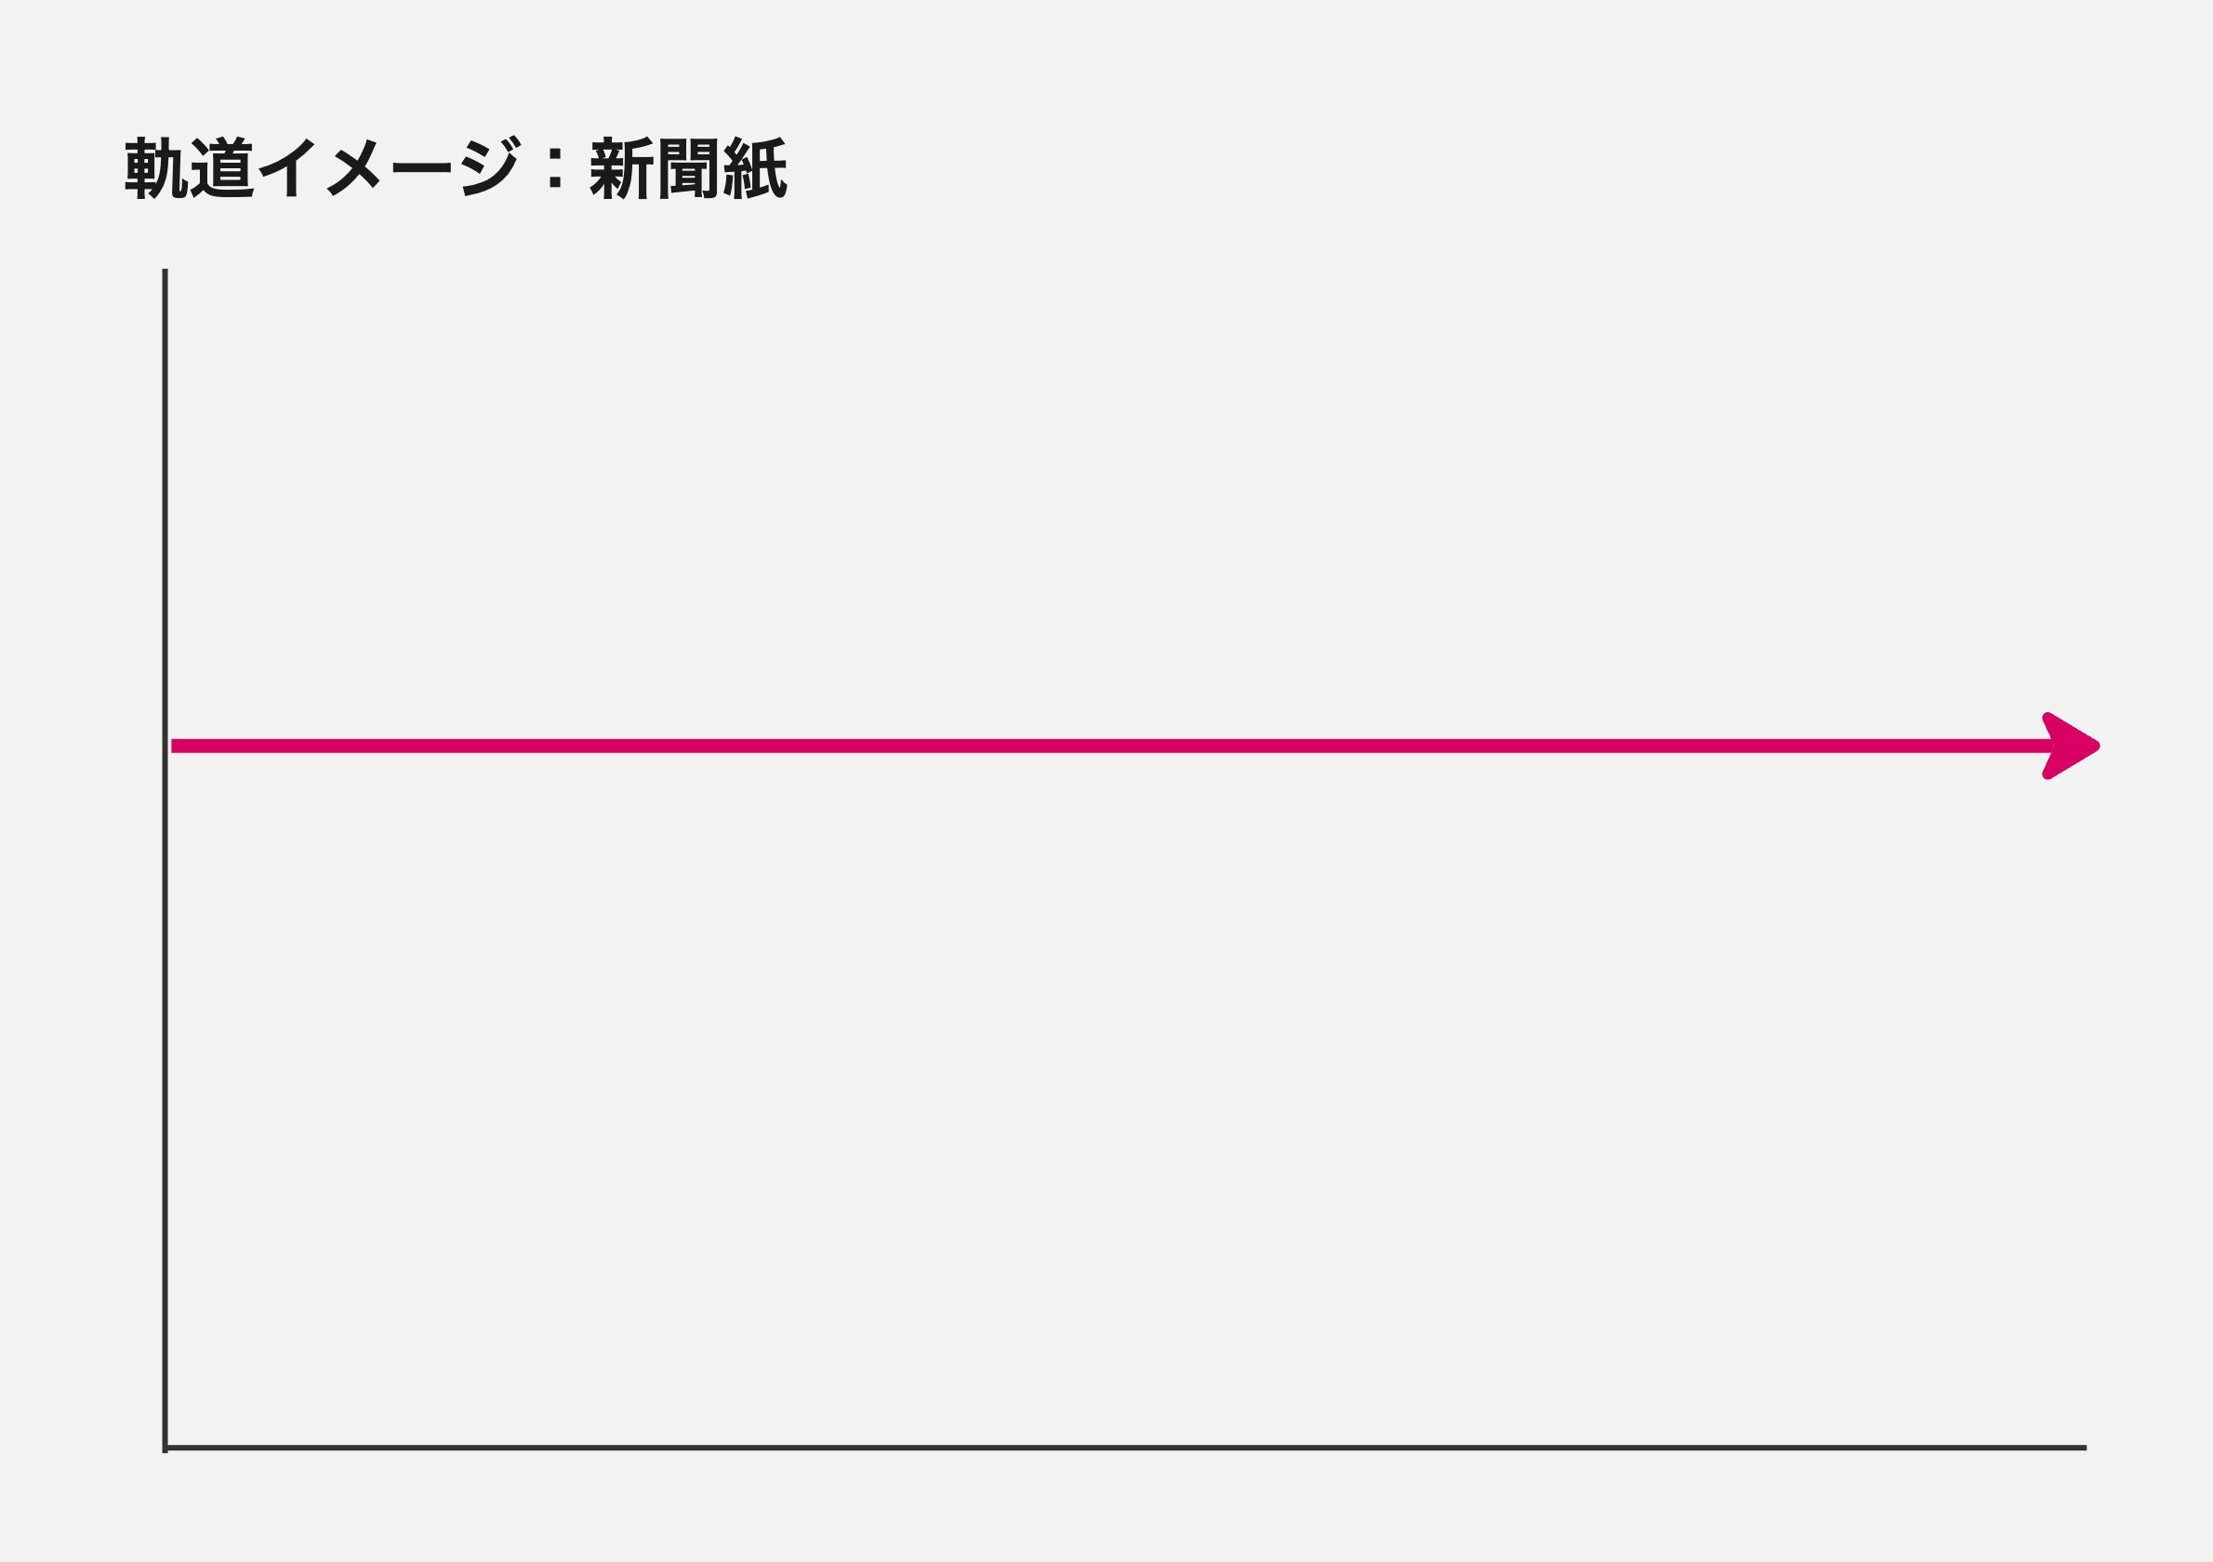

 |  |  | ② キャベツ
 |  |  | ・画面の上下ランダムな位置から飛んできて、地面に落ちて跳ねながら左から右へ転がる

 |  |  |  | イメージ） |  | 軌道イメージ）
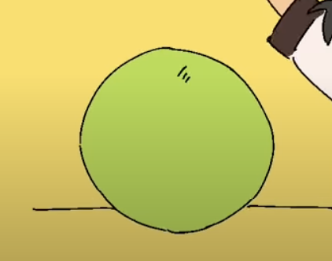
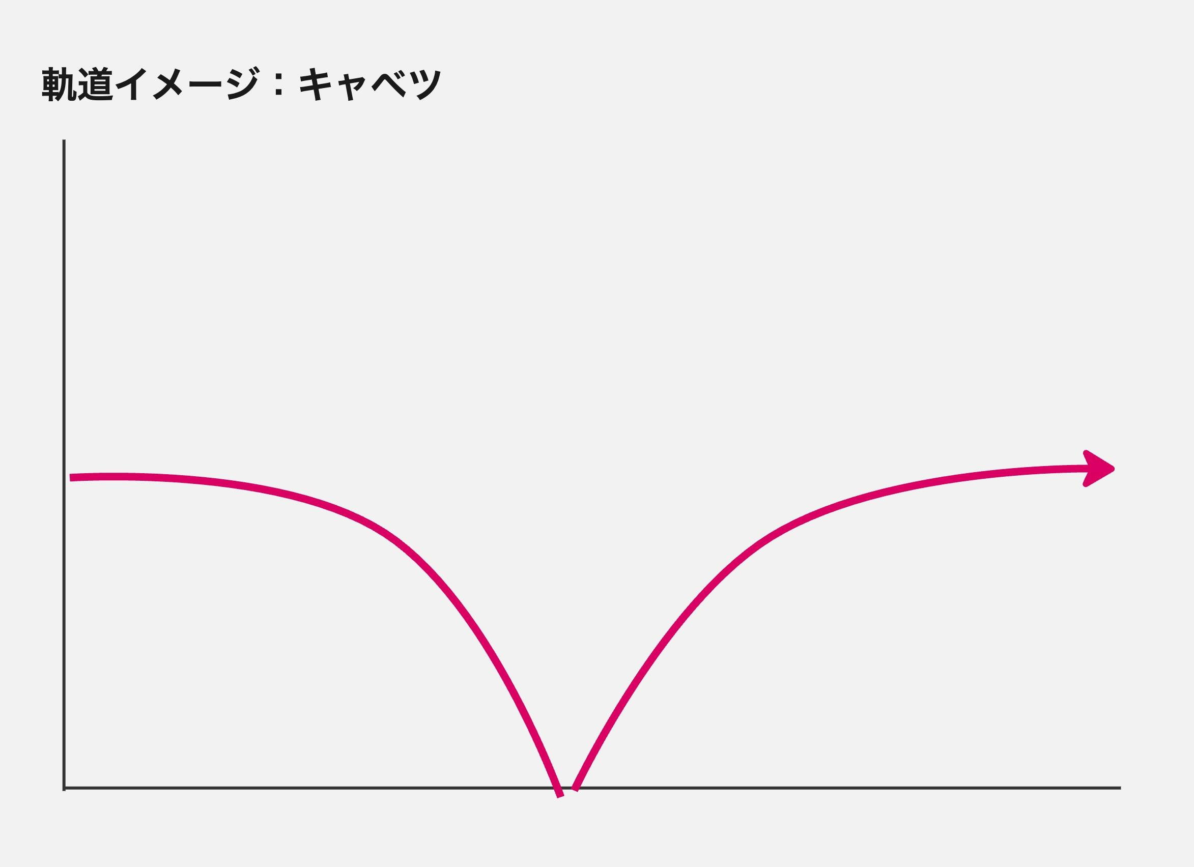

 |  |  | ③ 犬
 |  |  | ・画面の下を飛ばされてきて、ランダムなタイミングでジャンプしながら、左から右へ流れる

 |  |  |  | イメージ） |  | 軌道イメージ）

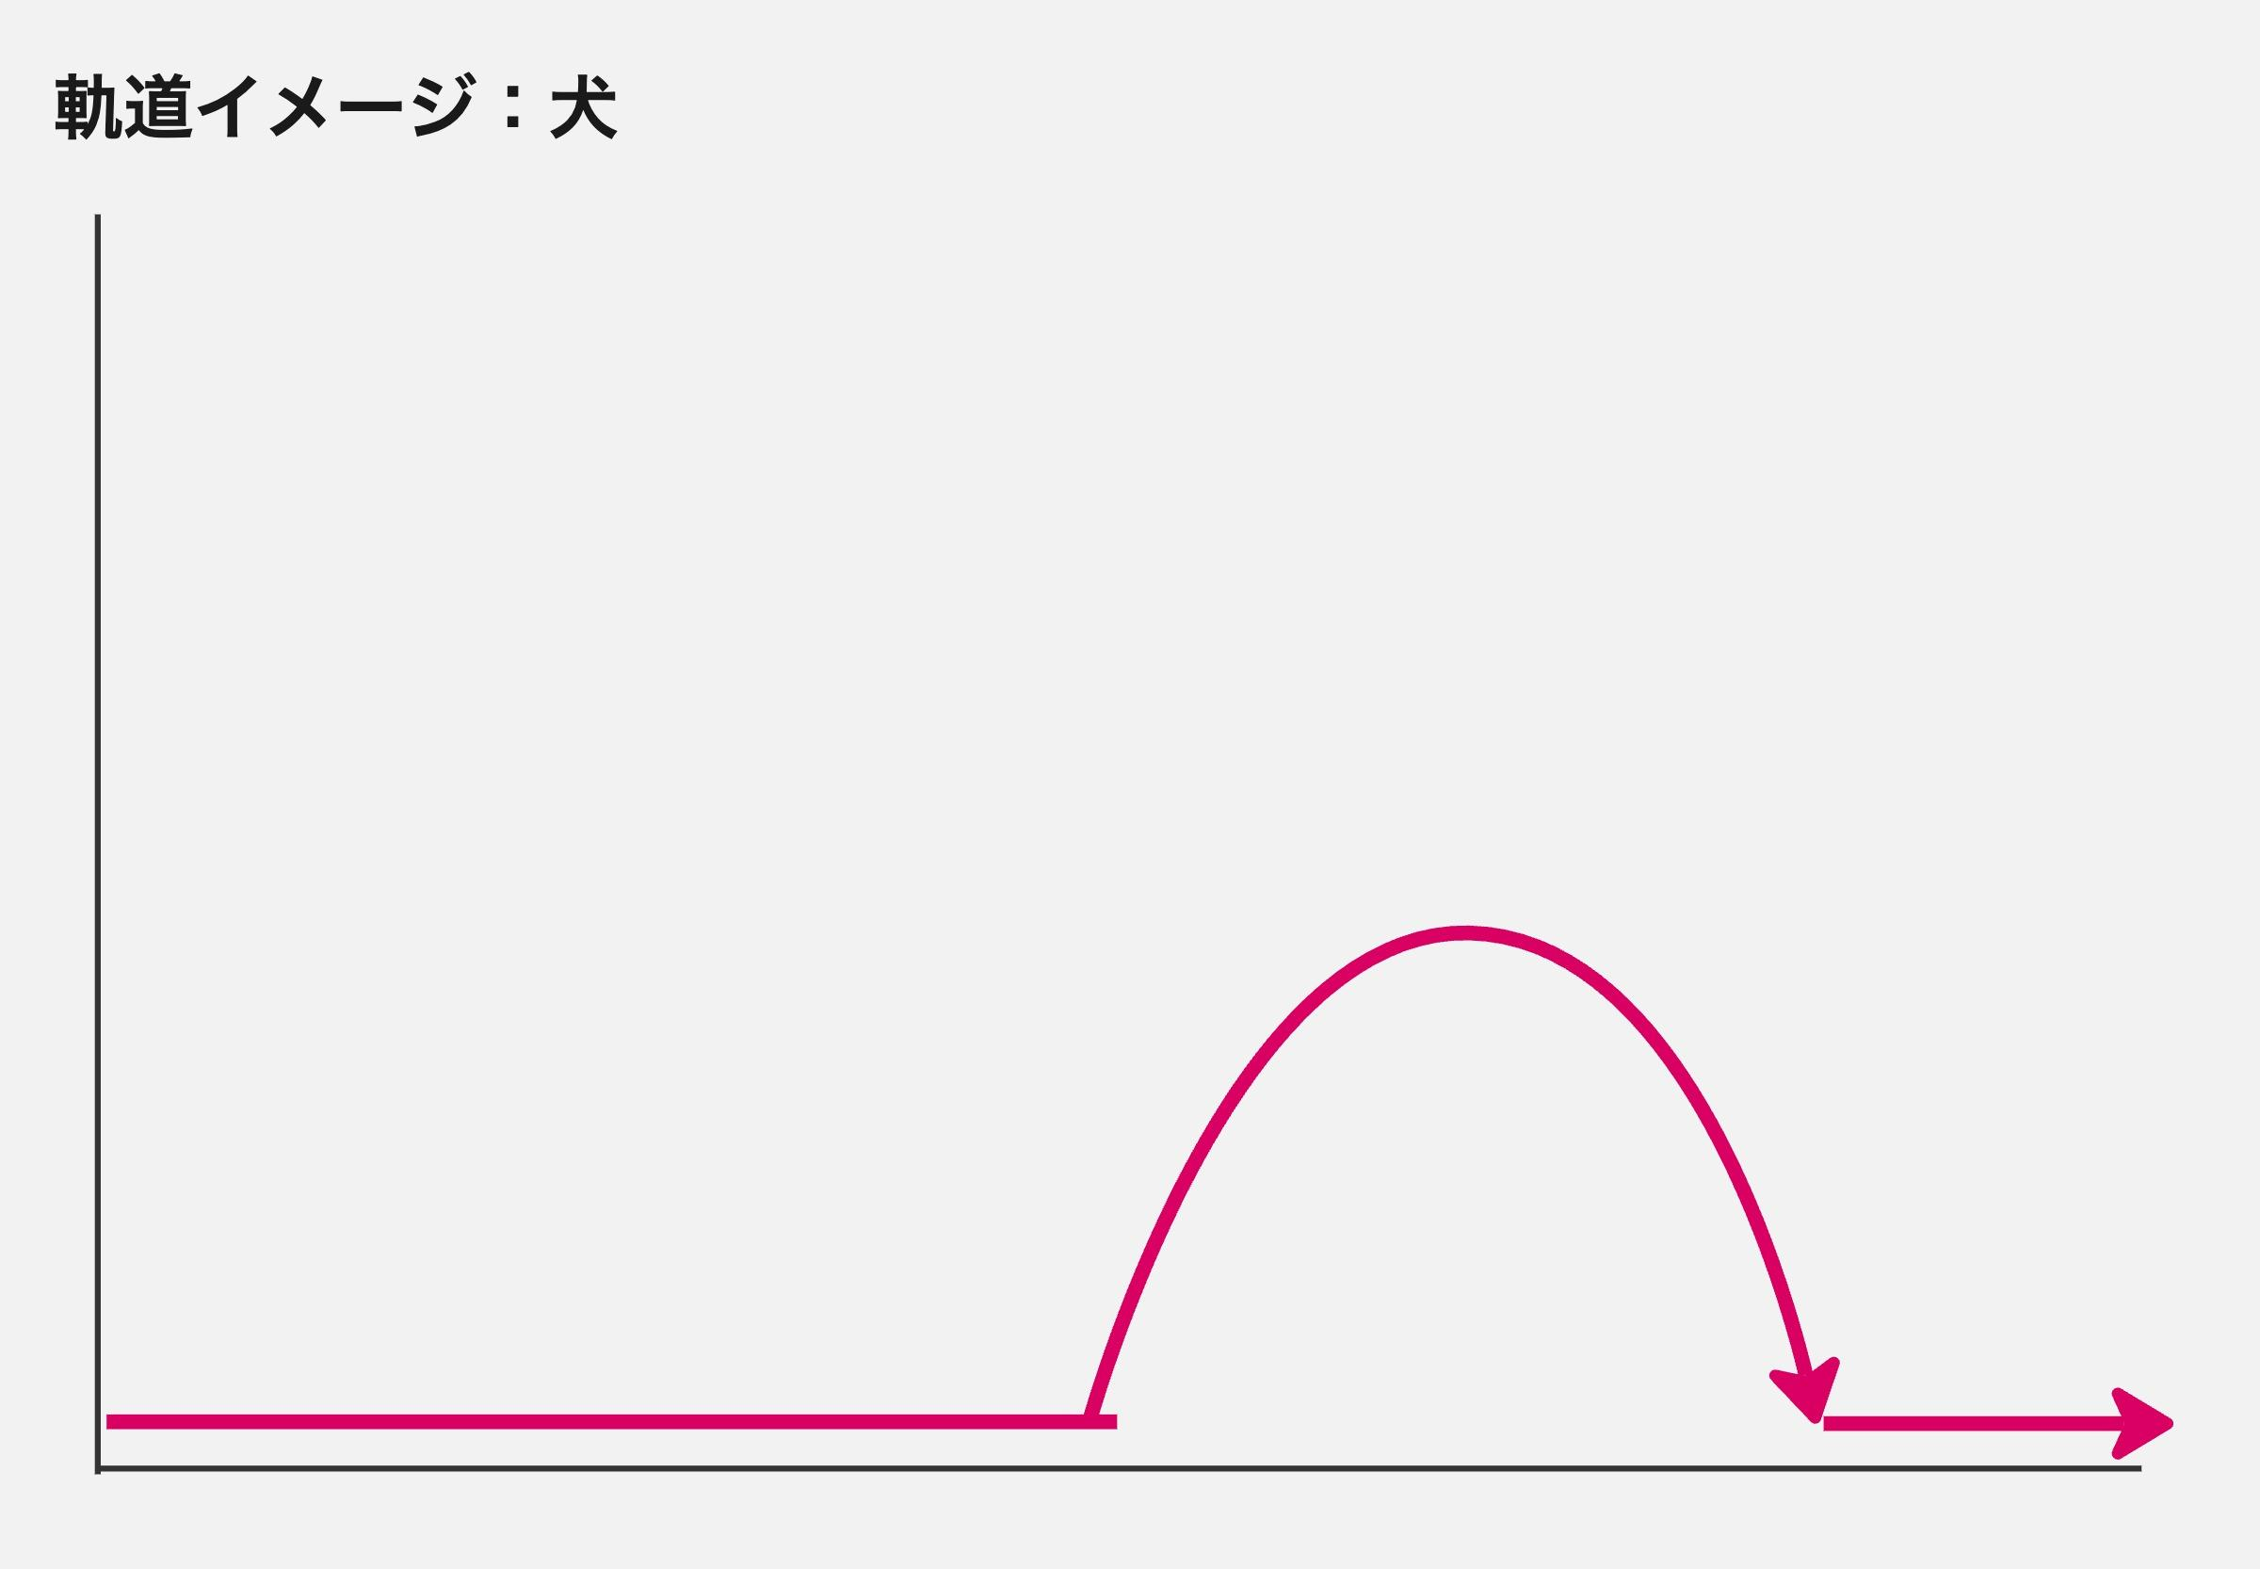

 |  | ▼ 障害物のダメージ値
 |  | ・障害物がキャラクターに当たった際のダメージ値は障害物の種類毎に変化する。それぞれの値は以下の通り。

 |  |  | 障害物 | ダメージ値
 |  |  | 新聞紙 | 5
 |  |  | キャベツ | 10
 |  |  | 犬 | 20

 |  | ▼ 使用音源
 |  | https://ooharastudent.sharepoint.com/:u:/r/sites/2024366/Shared%20Documents/%E3%82%B2%E3%83%BC%E3%83%A0%E3%82%A8%E3%83%B3%E3%82%B8%E3%83%B3_%E8%AC%9B%E7%BE%A9/01_%E6%8E%88%E6%A5%AD%E8%B3%87%E6%96%99/20240718/inst_%E5%BC%B7%E9%A2%A8%E3%82%AA%E3%83%BC%E3%83%AB%E3%83%8F%E3%82%99%E3%83%83%E3%82%AF_Master_cut.wav?csf=1&web=1&e=UmhIq4

 |  |  | ● 元データ
 |  |  | https://drive.google.com/drive/folders/1ntsPf9L0VgotzwZ5nsdURuYuFQIFJ7y1

 |  |  |  |  |  |  | 以上

ゲームフロー
【強風オールジャンプ】ゲームフロー
HP<=0
ゲーム開始
タイトル
インゲーム
リザルト
ゲームクリア
リザルト
ゲームオーバー
画面タップ
NO
YES
画面タップ
画面タップ

 | 以上

